Planilha1
EXEMPLO (a): i + j
pilha sintática (símbolo inicial + $) | entrada | X (topo) | a (entrada) | ação | se X for E, A, T, B, F = consultar a tabela
E $ | id + id $ | E | id | r1 | X=a reconhecer o token, token no lugar correto
T A $ |  | T | id | t4 | X=e(pislon), desempilhar
F B A $ |  | F | id | r8 |  |  | E
id B A $ |  | id | id | rec.
B A $ | + id$ | B | + | r6 |  | T | A
e A $ |  | e | + | des.
A $ |  | A | + | r2 | F | B | + T | A
+ T A $ |  | + | + | rec.
T A $ | id$ | T | id | r4 | id | e | F | B
F B A $ |  | F | id | r8
id B A $ |  | id | id | rec. |  |  | id | e
B A $ | $ | B | $ | r6
e A$ |  | e | $ | des. |  |  |  | e
A $ |  | A | $ | r3
e$ |  | e | $ | des.
$ | $ | $ | $ | rec.
 |  |  |  | programa compilado com sucesso

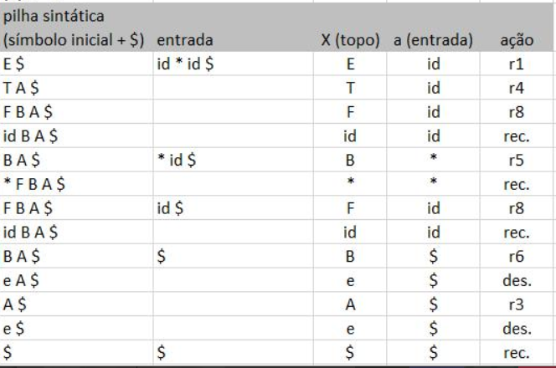
(b) a * b
pilha sintática (símbolo inicial + $) | entrada | X (topo) | a (entrada) | ação
E $ | id * id $

19:48:00
(d) (i + j) * k
pilha sintática (símbolo inicial + $) | entrada | X (topo) | a (entrada) | ação
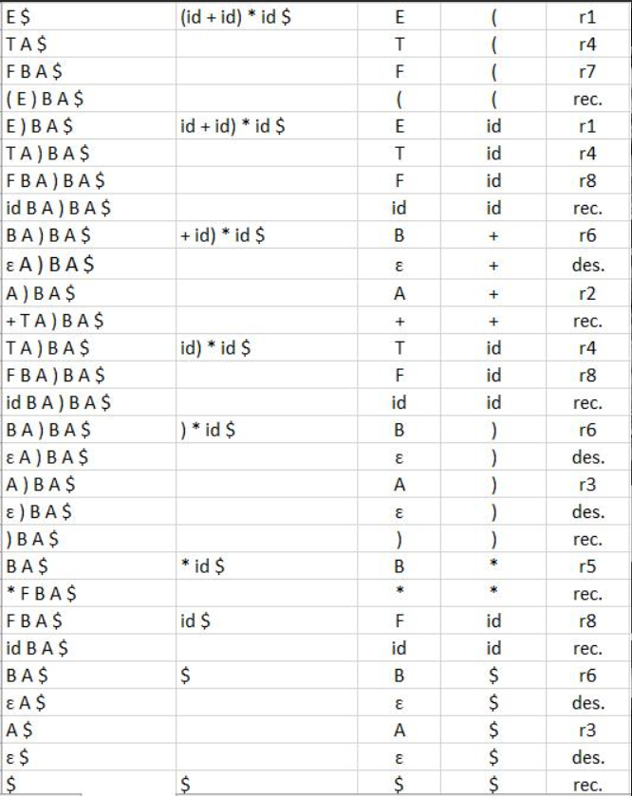

ERROS SINTÁTICOS |  | símbolo esperado (no topo da pilha)
pilha sintática (símbolo inicial + $) | entrada | X (topo) | a (entrada) | ação |  | símbolo encontrado (na entrada)
erro tipo 1:
...
* F B A $ | id) $ | * | id | erro
 |  | Erro na linha 1 - encontrado id, esperado *

pilha sintática (símbolo inicial + $) | entrada | X (topo) | a (entrada) | ação
erro tipo 2:
E $ | + id $ | E | + | erro]
 |  | Erro na linha 1 - encontrado +, esperado id ou (

...
A $ | ($ | A | ( | erro
 |  | Erro na linha 1 - encontrado (, esperado +, ) ou eof

(f) id +
pilha sintática (símbolo inicial + $) | entrada | X (topo) | a (entrada) | ação
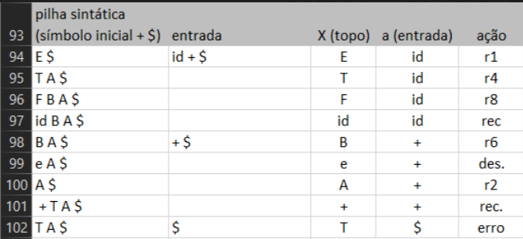

(g) id + ) * id
pilha sintática (símbolo inicial + $) | entrada | X (topo) | a (entrada) | ação

(h) id ) * id
pilha sintática (símbolo inicial + $) | entrada | X (topo) | a (entrada) | ação

